상품제안서
측면 칼라인쇄 메모잇(주문제작형) | 상품코드: F05665

 |  |  |  |  |  |  | 02-412-0044 | www.easy1.co.kr
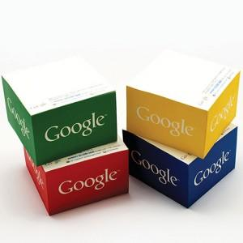

【상세/제작정보】 | 측면쪽 디자인을 부곽

【인쇄/포장옵션】 | 풀칼라 / OPP(비닐)

【공급단가】 | 수량 | 1,000~ | 2,000~ | 3,000~ | 5,000~ | 10,000~
*VAT별도 | 단가 | 4,430원 | 4,360원 | 4,260원 | 4,150원 | 4,080원

【상품 URL】 | https://dev.easy1.co.kr:443/src/goods_detail.php?gdno=5665

